Introdução de valores
Quantidade de cada refeição durante 1 dia - cálculo das quantidades em mg de sódio
 | Quantidade | p. almoço | Quantidade | merenda | Quantidade | almoço | Quantidade | lanche | Quantidade | jantar | Quantidade | ceia | Totais parciais por alimento
leite de vaca meio gordo (ml) | 150 | 60 |  | 0 |  | 0 |  | 0 |  | 0 | 150 | 60 | 120
pão trigo (gramas) |  | 0 |  | 0 | 50 | 305 |  | 0 | 50 | 305 |  | 0 | 610
pão mistura (gramas) | 50 | 291 |  | 0 |  | 0 |  | 0 |  | 0 |  | 0 | 291
lombo de porco frito c/margarina (gramas) |  | 0 |  | 0 | 200 | 340 |  | 0 |  | 0 |  | 0 | 340
sopa de feijão verde (gramas) |  | 0 |  | 0 | 10 | 23.3 |  | 0 | 100 | 233 |  | 0 | 256.3
camarão cuzido (gramas) |  | 0 |  | 0 |  | 0 |  | 0 |  | 0 |  | 0 | 0
pescada cuzida (gramas) |  | 0 |  | 0 |  | 0 |  | 0 | 150 | 285 |  | 0 | 285
bolacha maria (gramas) |  | 0 |  | 0 |  | 0 |  | 0 |  | 0 | 60 | 250.8 | 250.8
alface crua (gramas) |  | 0 |  | 0 | 20 | 0.6 |  | 0 | 33 | 0.99 |  | 0 | 1.59
cerveja branca (ml) |  | 0 |  | 0 |  | 0 |  | 0 |  | 0 |  | 0 | 0
vinho maduro tinto (ml) |  | 0 |  | 0 | 150 | 13.5 |  | 0 |  | 0 |  | 0 | 13.5
margarina "matinal" magra (gramas) | 10 | 50 |  | 0 |  | 0 |  | 0 |  | 0 |  | 0 | 50
maçâ (gramas) |  | 0 |  | 0 |  | 0 | 100 | 6 |  | 0 |  | 0 | 6
banana (gramas) |  | 0 | 100 | 6 |  | 0 |  | 0 |  | 0 |  | 0 | 6
Totais parciais por refeição |  | 401 |  | 6 |  | 682.4 |  | 6 |  | 823.99 |  | 310.8 | 2230.19
percentagem de sódio em relação ao total |  | 17.98% |  | 0.27% |  | 30.60% |  | 0.27% |  | 36.95% |  | 13.94% | 100.00%
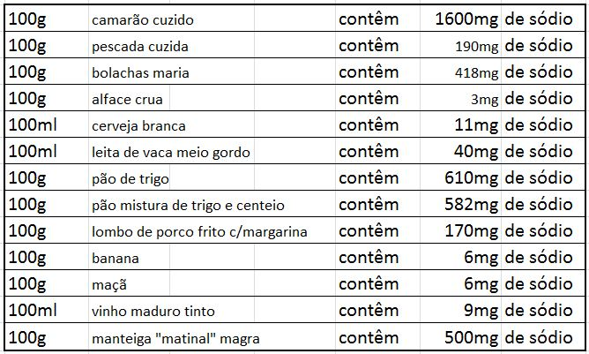

 |  |  |  |  |  | verificação do relacionamento fracionário no consumo de sódio entre refeições
 |  |  |  |  |  | padrão | p. almoço | merenda | almoço | lanche | jantar | ceia
 |  |  |  |  |  | variável
 |  |  |  |  |  | p. almoço |  | 66.833333333 | 0.58763188746 | 66.833333333 | 0.48665639146 | 1.2902187902
 |  |  |  |  |  | merenda | 0.014962593516 |  | 0.0087924970692 | 1 | 0.0072816417675 | 0.019305019305
 |  |  |  |  |  | almoço | 1.7017456359 | 113.73333333 |  | 113.73333333 | 0.82816539036 | 2.1956241956
 |  |  |  |  |  | lanche | 0.014962593516 | 1 | 0.0087924970692 |  | 0.0072816417675 | 0.019305019305
 |  |  |  |  |  | jantar | 2.0548379052 | 137.33166667 | 1.2074882767 | 137.33166667 |  | 2.6511904762
 |  |  |  |  |  | ceia | 0.77506234414 | 51.8 | 0.45545134818 | 51.8 | 0.37718904356

Gráficos
quantidades de sódio absorvidas por refeição
p. almoço | 401
merenda | 6
almoço | 682.4
lanche | 6
jantar | 823.99
ceia | 310.8
quantidades de sódio absorvidas por alimento
leite de vaca meio gordo (ml) | 120
pão trigo (gramas) | 610
pão mistura (gramas) | 291
lombo de porco frito c/margarina (gramas) | 340
sopa de feijão verde (gramas) | 256.3
camarão cuzido (gramas) | 0
pescada cuzida (gramas) | 285
bolacha maria (gramas) | 250.8
alface crua (gramas) | 1.59
cerveja branca (ml) | 0
vinho maduro tinto (ml) | 13.5
margarina "matinal" magra (gramas) | 50
maçâ (gramas) | 6
banana (gramas) | 6

